一导入数据
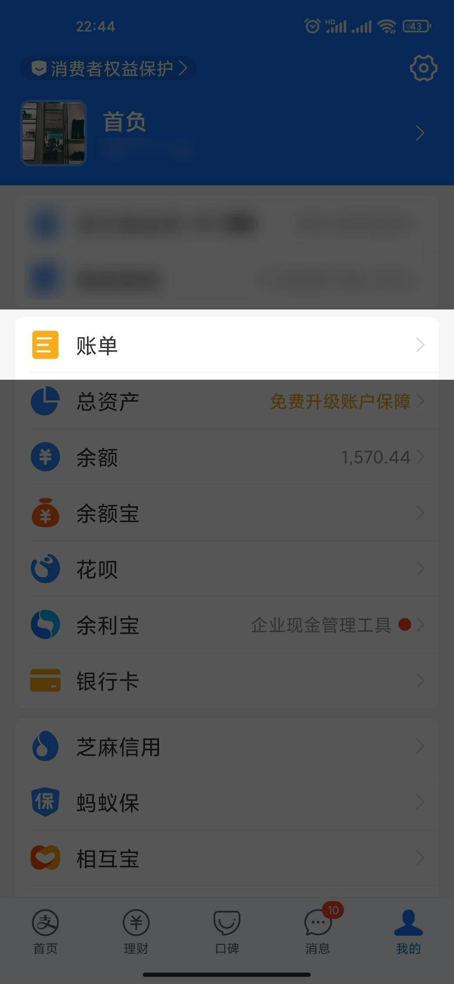
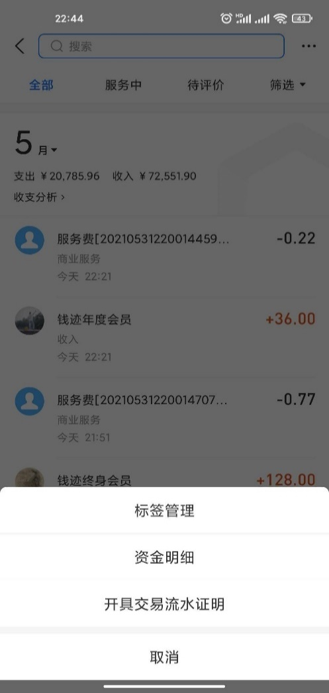
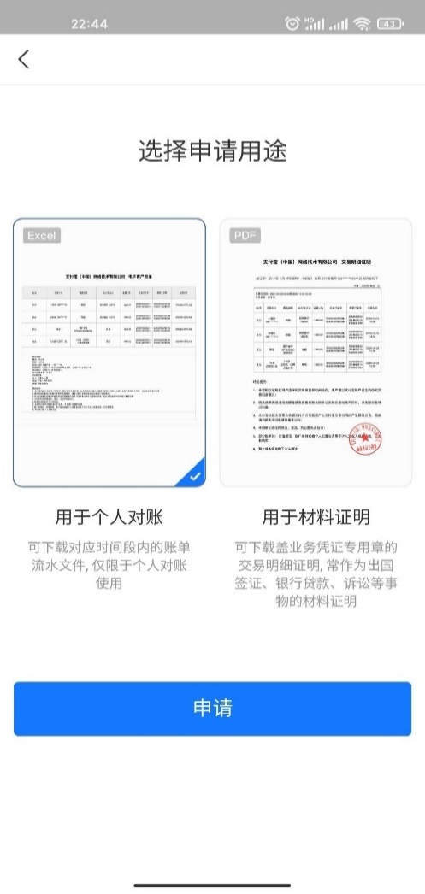
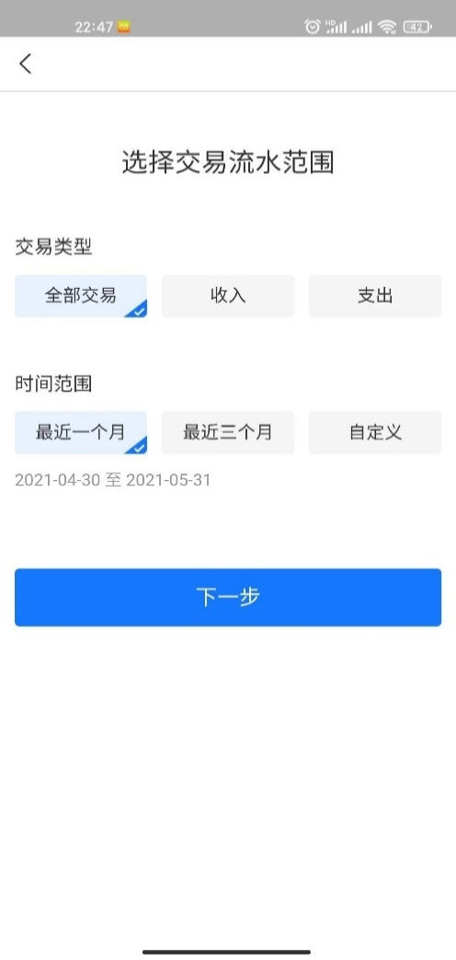
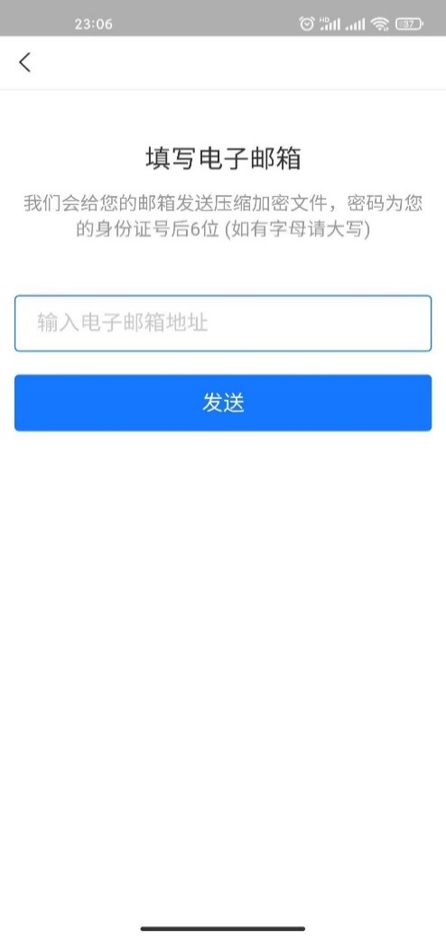
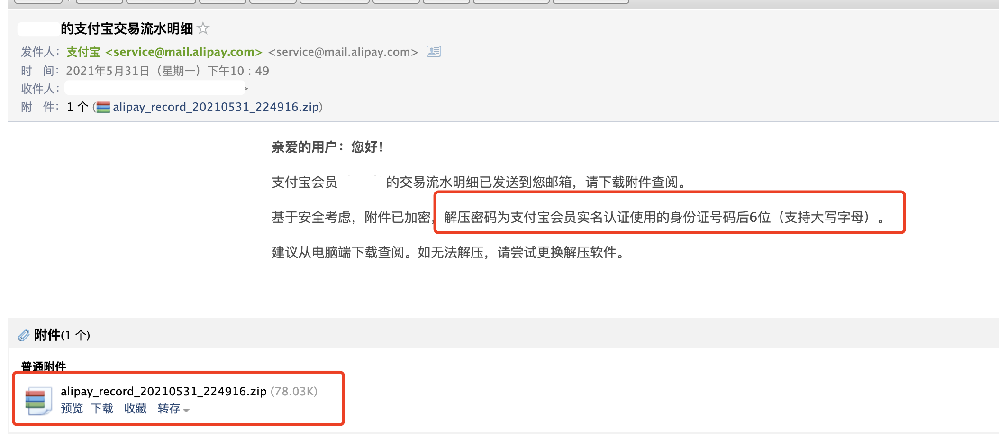
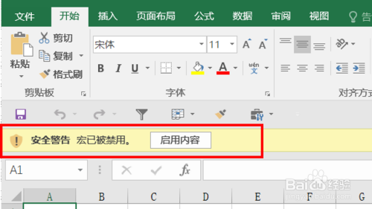
在正式开始算账之前，需要做两个准备工作：
第一步：启用宏
如果你是用的微软的office excel，请在打开这个文件的时候单击【启用内容】，如右图。每次打开都需要开启宏； |  |  |  | 或者看看如何启用宏
如果你是用的WPS，请先安装我放在文件夹里的VBAxWPS.exe，这是wps官方的插件，安装后就可以启用宏了。 |  |  |  | 如果文件夹里没有exe，点这里下载
说明1：这个文件的导入和计算都依赖宏，所以一定要启用宏。宏都是我和ChatGPT一起写的，无联网功能，看不到你的隐私，源代码可见。谢谢ChatGPT。
说明2：可能每次打开这个文件都需要启用一次宏，但不用重复下载exe。
说明3：因为水平有限，重写一个适用于不额外安装wps插件就能用的方法需要的工作量太大了，只能麻烦大家安装后再用。

第二步：下载并导入原始数据
这个程序只能分析数据，原始数据是来自自己的微信和支付宝，这需要你自己下载，可以去小红书搜索「如何下载微信账单」和「如何下载支付宝账单」，也可以往下翻，下面有图文教程。
下载完成后，请点击下面这两个按钮来导入数据，分别选择支付宝账单的csv文件和微信账单的csv文件，支付宝和微信的处理方式不一样，所以千万不要选混了。
👇👇👇👇👇👇👇👇👇 👇👇👇👇👇👇👇👇👇👇👇

把你要导入的数据都导完之后，就可以进行下一步了，去【二查看明细】。 |  |  | 点击转跳到【二查看明细】

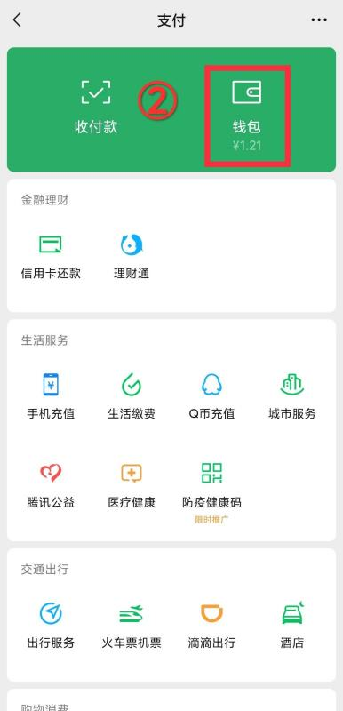
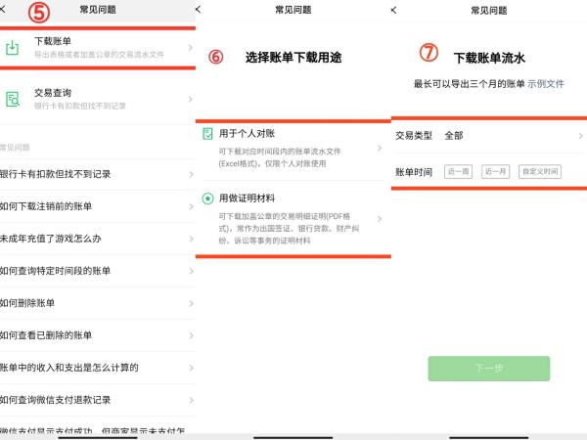
微信账单下载方式：
1. 进入微信，点击右下角【我】，选择【支付】； | 2. 进入支付页面后点击【钱包】； | 3. 在钱包页面点击右上方【账单】； | 4. 页面跳转后点击右上角【常见问题】； | 5. 下载账单，选择需要导出的账单类型进行申请。选择【用于个人对账】； | 6. 在微信里的公众号会看到解压密码。
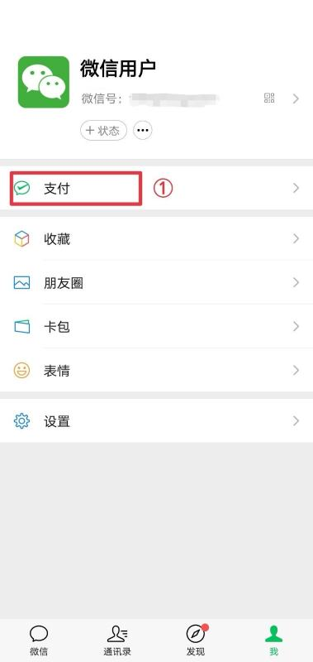
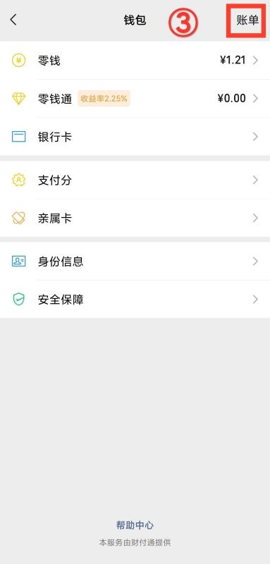
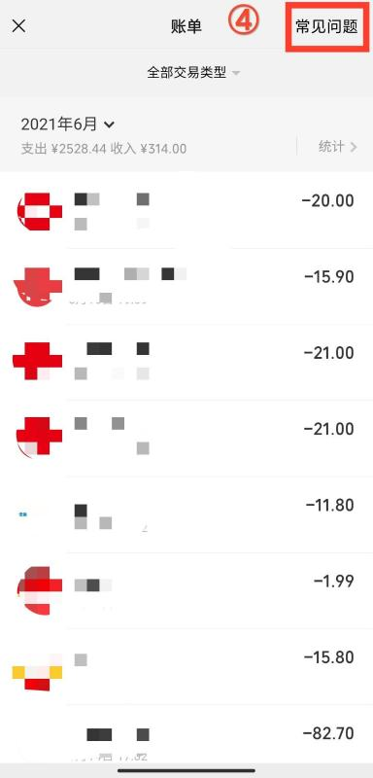

支付宝账单的下载方式
1. 打开支付宝App，主界面切换到最后一页 【我的】，然后点击【账单】条目，跳转到账单页面； | 2. 点击右上角，弹出的菜单，选择 【开具交易流水】； | 3. 默认会选择 【用于个人对账】，点击【 申请】 按钮，会要求输入支付密码； | 4. 输入完支付密码后，会让你选择导出账单的一些条件（账单类型，时间范围等），然后点击 【下一步】； | 5. 输入你的邮箱，支付宝会给你发一封邮件，邮件附件中会带有账单文件，一般是 .zip 格式的压缩包； | 6. 从邮箱下载导出的 .zip 压缩包后，先解压，需要输入压缩密码，解压密码为支付宝会员实名认证使用的身份证号码后6位（支持大写字母）。

三最终结果
月份 | 实际总共花了多少 | 吃喝掉的 | 给家人的钱 | 自定义项3 | 自定义项4 | 备注
1 | 0 | 0 | 0 | 0 | 0
2 | 0 | 0 | 0 | 0 | 0
3 | 0 | 0 | 0 | 0 | 0
4 | 0 | 0 | 0 | 0 | 0
5 | 0 | 0 | 0 | 0 | 0
6 | 0 | 0 | 0 | 0 | 0
7 | 0 | 0 | 0 | 0 | 0
8 | 0 | 0 | 0 | 0 | 0
9 | 0 | 0 | 0 | 0 | 0
10 | 0 | 0 | 0 | 0 | 0
11 | 0 | 0 | 0 | 0 | 0
12 | 0 | 0 | 0 | 0 | 0

 | 在这按照你的消费水平来分级
 | 你可以按照你自己的实际消费水平，修改下面的数字，上面的总表会按照这里的数字等级来上色。只能改数字，改颜色改不了。
 | 实际总共花了多少 | 后面各分类项目的
 | 2,000 | 1,000
 | 6,000 | 3,000
 | 10,000 | 5,000
 | 更大 | 更大

 | 如果发现bug或者有建议欢迎联系我，但我不一定会改。


 | 更新记录：
 | 23.07.04 完成记账功能；
 | 23.07.05 优化性能并完成界面美化；
 | 23.08.09 增加导入功能，不再需要手动复制粘贴，并增加了wps的支持；
 | 23.08.11 完成界面的美化和测试。

